Механика
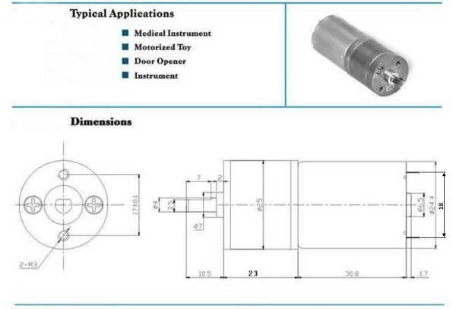
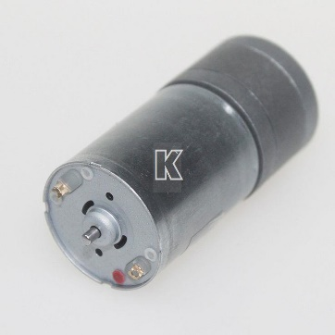
Моторы (вариант 1) |  | Примечание
Тип | 25GA370-21
Напряжение, В | 6
Мощность, Вт | 3
Ток, А | 0.5
Крут.момент, кг/см | 3
Об./мин.(вых.вал редукт.) | 170
Перед.число | 22 | 21,25 - по результатам теста
Об./сек.(мотор) | 62.33

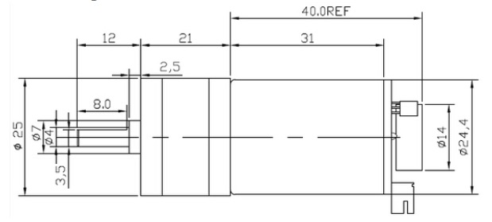
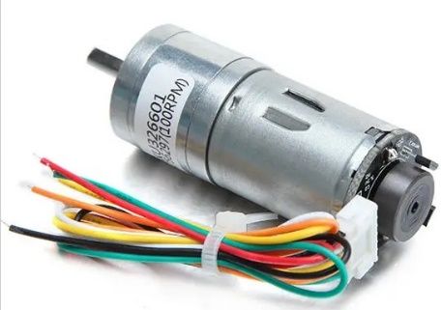
Моторы (вариант 2) |  | Примечание
Тип | CHR-GM25-370
Напряжение, В | 6
Мощность, Вт | 3
Ток, А | 0.5
Крут.момент, кг/см | 3
Об./мин.(вых.вал редукт.) | 210
Перед.число | 34
Об./сек.(мотор) | 119.00

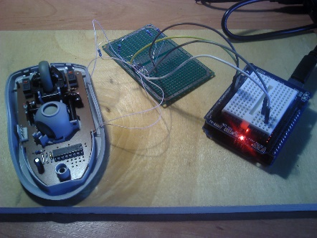
Энкодеры (от мыши, пробный вариант)
N секторов | 100
N переходов | 200
N переходов/сек. | 12466.7 | Слишком высокая частота переключения
t цикла перехода, мкс | 80.2

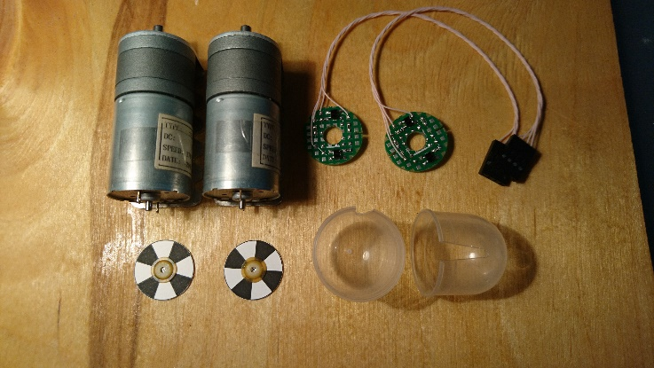
Энкодеры оптич. DIY (на KTIR0711S)
Диаметр диска, мм | 18
N секторов | 8
Шир.сектора мин., мм | 5.5
Шир.сектора макс., мм | 7.1
N переходов/об.мотора | 16
N переходов/об.колеса | 352 | 340 - по результатам теста
N переходов/сек. | 997.3
t цикла перехода, мкс | 1002.7

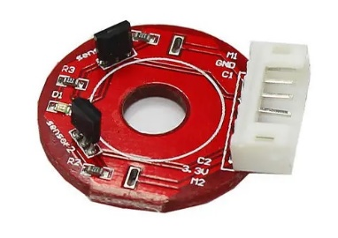
Энкодеры (от CHR-GM25-370)
N полюсов | 11
N переходов/об.мотора | 44
N переходов/об.колеса | 1496
N переходов/сек.
t цикла перехода, мкс

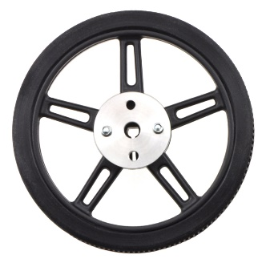
Колеса
Pololu Wheel 60x8 mm, Pololu mounting hub 4 mm
Диаметр с покрышкой, мм | 70
Длина окружности, мм | 220

Электроника
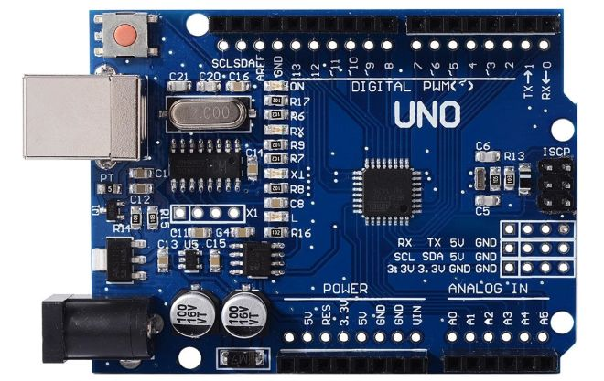
Основной контроллер | Arduino Uno R3 CH340 (дополн.контакты UART, I2C, +3.3В)

Распиновка
Назначение | Вывод(ы) |  | Примечание
I2C SDA/SCL | A4, A5 |  | Конструктив
UART RX/TX | 0, 1 |  | Конструктив
Драйверы моторов | 3, 11, 12, 13 |  | Конструктив
Контроль напряжения батареи | A0 |  | Аналоговый
Потенциометры настройки PID | A1, A2, A3 |  | Аналоговый
Кнопка режима | 2
Светодиод режима | 4
Светодиоды индикации | 5, 6 |  | ШИМ
УЗ датчик | *, *

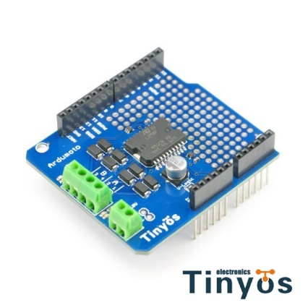
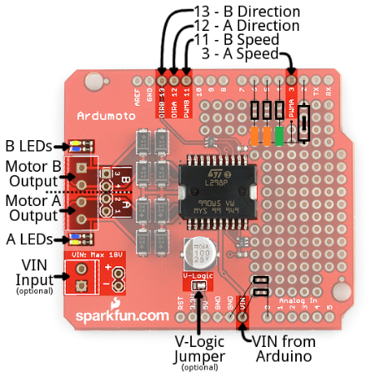
Плата драйверов моторов | Ardumoto L298 Driver Shield
Макс.ток, А | 2

Распиновка
Назначение | Вывод
Мотор A (1/2), направление | 12
Мотор B (3/4), направление | 13
Мотор A (1/2), ШИМ | 3
Мотор B (3/4), ШИМ | 11

Доработка
Делитель Vin | 10 кОм + 3.3 кОм
Светодиод режима | Зеленый
Светодиоды индикации (2 шт.) | Оранжевый
Резисторы балласта светодиодов | 820 Ом
Кнопка
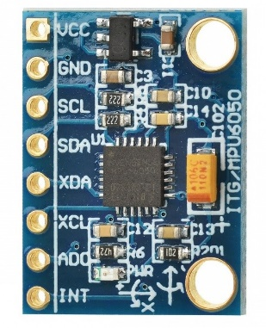
Плата датчиков | GY-521 |  |  | Кабель I2C
Акселерометр/гироскоп | MPU6050 |  |  |  | GY-521
I2C адрес | 0x68 (0x69) |  |  |  | VCC
 |  |  |  |  | GND
 |  |  |  |  | SCL
 |  |  |  |  | SDA
 |  |  |  | UNO | Контр.энкодеров
 |  |  |  | SCL | SDA
 |  |  |  | SDA | SCL
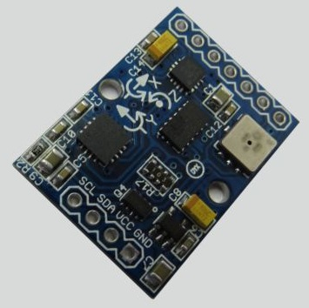
 |  |  |  | VCC | VCC
Плата датчиков (старый вариант) | GY-80 | I2C адрес |  | GND | GND
Акселерометр | ADXL345 | 0x53
Гироскоп | L3G4200D | 0x69
Магнитометр | HMC5883L | 0x1E
Барометр | BMP085 | 0x77

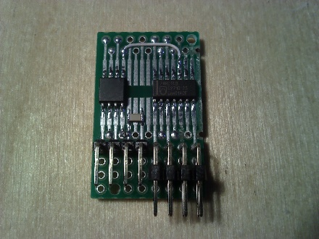
Плата контроллера энкодеров | DIY
Контроллер | ATTiny85
Триггер Шмитта | 74HC14
I2C адрес | 0x73
Разъем энкодера 1 | Верхний
Разъем энкодера 2 | Нижний

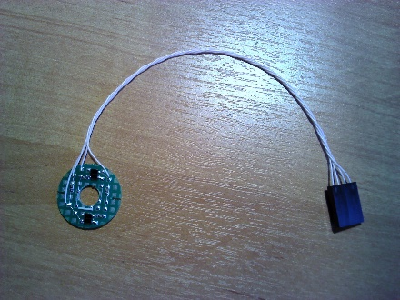
Платы энкодеров (вариант 1) | DIY |  |  | Кабель энкодера
Оптопара | KTIR0711S |  |  | A
 |  |  |  | B
 |  |  |  | VCC
 |  |  |  | GND

Платы энкодеров (вариант 2) | CHR-GM25-370
Кол-во полюсов диска | 11
Кол-во переходов на оборот | 44

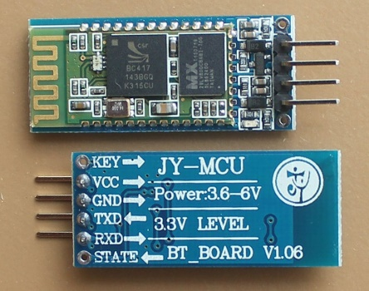
Модуль Bluetooth-UART | HC-06 |  |  | Кабель UART
Имя | YAASBR V2.0 |  |  | UNO | Bluetooth
 | (Yet Another Arduino Self Balancing Robot) |  |  |  | RX
Скорость UART | 115200 |  |  | TX
 |  |  |  | VCC | GND
 |  |  |  | GND | VCC

Характеристики моторов
Зависимость RPM от PWM на валу моторов для 25GA370-21

Зависимость RPM от PWM
PWM | RMP лин. | RPM R | RPM L
5 | 0 | 0 | 0
10 | 0 | 0 | 0
15 | 0 | 0 | 0
20 | 0 | 0 | 0
25 | 0 | 0 | 0
30 | 0 | 0 | 0
35 | 0 | 0 | 0
40 | 120 | 120 | 120
45 | 240 | 240 | 240
50 | 360 | 360 | 240
55 | 480 | 480 | 360
60 | 600 | 720 | 480
65 | 720 | 840 | 600
70 | 840 | 960 | 720
75 | 960 | 1200 | 840
80 | 1080 | 1320 | 960
85 | 1200 | 1560 | 1080
90 | 1320 | 1680 | 1200
95 | 1440 | 1920 | 1320
100 | 1560 | 2040 | 1560
105 | 1680 | 2160 | 1680
110 | 1800 | 2400 | 1800
115 | 1920 | 2520 | 1920
120 | 2040 | 2640 | 2040
125 | 2160 | 2760 | 2280
130 | 2280 | 2880 | 2400
135 | 2400 | 3000 | 2520
140 | 2520 | 3120 | 2640
145 | 2640 | 3240 | 2760
150 | 2760 | 3360 | 2880
155 | 2880 | 3480 | 3000
160 | 3000 | 3600 | 3120
165 | 3120 | 3720 | 3360
170 | 3240 | 3840 | 3480
175 | 3360 | 3960 | 3600
180 | 3480 | 3960 | 3720
185 | 3600 | 4080 | 3840
190 | 3720 | 4200 | 3960
195 | 3840 | 4200 | 3960
200 | 3960 | 4320 | 4080
205 | 4080 | 4440 | 4200
210 | 4200 | 4440 | 4320
215 | 4320 | 4560 | 4320
220 | 4440 | 4680 | 4440
225 | 4560 | 4680 | 4560
230 | 4680 | 4800 | 4560
235 | 4800 | 4800 | 4680
240 | 4920 | 4920 | 4800
245 | 5040 | 4920 | 4920
250 | 5160 | 5160 | 5160
255 | 5280 | 5400 | 5280

RPM R (1) | RPM R (2) | RPM R (средн.) | RPM L (1) | RPM L (2) | RPM L (средн.) | PWM
0 | 0 | 0 | 0 | 0 | 0 | 1
0 | 0 | 0 | 0 | 0 | 0 | 2
0 | 0 | 0 | 0 | 0 | 0 | 3
0 | 0 | 0 | 0 | 0 | 0 | 4
0 | 0 | 0 | 0 | 0 | 0 | 5
0 | 0 | 0 | 0 | 0 | 0 | 6
0 | 0 | 0 | 0 | 0 | 0 | 7
0 | 0 | 0 | 0 | 0 | 0 | 8
0 | 0 | 0 | 0 | 0 | 0 | 9
0 | 0 | 0 | 0 | 0 | 0 | 10
0 | 0 | 0 | 0 | 0 | 0 | 11
0 | 0 | 0 | 0 | 0 | 0 | 12
0 | 0 | 0 | 0 | 0 | 0 | 13
0 | 0 | 0 | 0 | 0 | 0 | 14
0 | 0 | 0 | 0 | 0 | 0 | 15
0 | 0 | 0 | 0 | 0 | 0 | 16
0 | 0 | 0 | 0 | 0 | 0 | 17
0 | 0 | 0 | 0 | 0 | 0 | 18
0 | 0 | 0 | 0 | 0 | 0 | 19
0 | 0 | 0 | 0 | 0 | 0 | 20
0 | 0 | 0 | 0 | 0 | 0 | 21
0 | 0 | 0 | 0 | 0 | 0 | 22
0 | 0 | 0 | 0 | 0 | 0 | 23
0 | 0 | 0 | 0 | 0 | 0 | 24
0 | 0 | 0 | 0 | 0 | 0 | 25
0 | 0 | 0 | 0 | 0 | 0 | 26
0 | 0 | 0 | 0 | 0 | 0 | 27
0 | 0 | 0 | 0 | 0 | 0 | 28
0 | 0 | 0 | 0 | 0 | 0 | 29
0 | 0 | 0 | 0 | 0 | 0 | 30
0 | 0 | 0 | 0 | 0 | 0 | 31
0 | 0 | 0 | 0 | 0 | 0 | 32
60 | 0 | 30 | 0 | 0 | 0 | 33
60 | 60 | 60 | 0 | 0 | 0 | 34
60 | 120 | 90 | 0 | 60 | 30 | 35 | 90 | 35
120 | 120 | 120 | 60 | 60 | 60 | 36 | 120 | 36
120 | 120 | 120 | 60 | 60 | 60 | 37 | 120 | 37
180 | 180 | 180 | 60 | 60 | 60 | 38 | 180 | 38
180 | 180 | 180 | 60 | 120 | 90 | 39 | 180 | 39
180 | 240 | 210 | 120 | 120 | 120 | 40 | 210 | 40
240 | 240 | 240 | 120 | 120 | 120 | 41 | 240 | 41
240 | 300 | 270 | 120 | 180 | 150 | 42 | 270 | 42
300 | 300 | 300 | 120 | 180 | 150 | 43 | 300 | 43
300 | 360 | 330 | 120 | 180 | 150 | 44 | 330 | 44
360 | 360 | 360 | 120 | 240 | 180 | 45 | 360 | 45
360 | 420 | 390 | 180 | 240 | 210 | 46 | 390 | 46
420 | 420 | 420 | 180 | 240 | 210 | 47 | 420 | 47
420 | 480 | 450 | 180 | 240 | 210 | 48 | 450 | 48
480 | 480 | 480 | 180 | 300 | 240 | 49 | 480 | 49
480 | 540 | 510 | 240 | 300 | 270 | 50 | 510 | 50
540 | 540 | 540 | 240 | 300 | 270 | 51 | 540 | 51
540 | 600 | 570 | 240 | 360 | 300 | 52 | 570 | 52
540 | 660 | 600 | 240 | 360 | 300 | 53 | 600 | 53
600 | 660 | 630 | 300 | 360 | 330 | 54 | 630 | 54
600 | 720 | 660 | 300 | 360 | 330 | 55 | 660 | 55
660 | 720 | 690 | 300 | 420 | 360 | 56 | 690 | 56
660 | 780 | 720 | 300 | 420 | 360 | 57 | 720 | 57
720 | 780 | 750 | 300 | 420 | 360 | 58 | 750 | 58
720 | 840 | 780 | 360 | 480 | 420 | 59 | 780 | 59
780 | 840 | 810 | 360 | 480 | 420 | 60 | 810 | 60
840 | 900 | 870 | 360 | 480 | 420 | 61 | 870 | 61
840 | 900 | 870 | 420 | 540 | 480 | 62 | 870 | 62
900 | 960 | 930 | 420 | 540 | 480 | 63 | 930 | 63
900 | 1020 | 960 | 420 | 540 | 480 | 64 | 960 | 64
960 | 1020 | 990 | 420 | 600 | 510 | 65 | 990 | 65
960 | 1080 | 1020 | 480 | 600 | 540 | 66 | 1020 | 66
1020 | 1080 | 1050 | 480 | 600 | 540 | 67 | 1050 | 67
1020 | 1140 | 1080 | 480 | 660 | 570 | 68 | 1080 | 68
900 | 1200 | 1050 | 540 | 660 | 600 | 69 | 1050 | 69
1080 | 1200 | 1140 | 540 | 720 | 630 | 70 | 1140 | 70
1140 | 1260 | 1200 | 540 | 720 | 630 | 71 | 1200 | 71
1140 | 1320 | 1230 | 600 | 720 | 660 | 72 | 1230 | 72
600 | 1320 | 960 | 600 | 780 | 690 | 73 | 960 | 73
600 | 1380 | 990 | 600 | 780 | 690 | 74 | 990 | 74
840 | 1380 | 1110 | 600 | 780 | 690 | 75 | 1110 | 75
960 | 1440 | 1200 | 660 | 840 | 750 | 76 | 1200 | 76
780 | 1500 | 1140 | 660 | 840 | 750 | 77 | 1140 | 77
480 | 1500 | 990 | 660 | 900 | 780 | 78 | 990 | 78
720 | 1560 | 1140 | 720 | 900 | 810 | 79 | 1140 | 79
1440 | 1560 | 1500 | 540 | 900 | 720 | 80 | 1500 | 80
1500 | 1620 | 1560 | 420 | 960 | 690 | 81 | 1560 | 81
1560 | 1620 | 1590 | 240 | 960 | 600 | 82 | 1590 | 82
1620 | 1680 | 1650 | 720 | 1020 | 870 | 83 | 1650 | 83
1620 | 1740 | 1680 | 360 | 1020 | 690 | 84 | 1680 | 84
1560 | 1740 | 1650 | 780 | 1080 | 930 | 85 | 1650 | 85
1660 | 1800 | 1730 | 840 | 1080 | 960 | 86 | 1730 | 86
1740 | 1800 | 1770 | 720 | 1080 | 900 | 87 | 1770 | 87
1740 | 1860 | 1800 | 360 | 1140 | 750 | 88 | 1800 | 88
1800 | 1920 | 1860 | 240 | 1170 | 705 | 89 | 1860 | 89
1800 | 1920 | 1860 | 540 | 1200 | 870 | 90 | 1860 | 90
1860 | 1980 | 1920 | 840 | 1200 | 1020 | 91 | 1920 | 91
1920 | 1980 | 1950 | 960 | 1260 | 1110 | 92 | 1950 | 92
1920 | 2040 | 1980 | 840 | 1260 | 1050 | 93 | 1980 | 93
1980 | 2100 | 2040 | 780 | 1320 | 1050 | 94 | 2040 | 94
1380 | 2100 | 1740 | 1020 | 1320 | 1170 | 95 | 1740 | 95
1560 | 2160 | 1860 | 1080 | 1380 | 1230 | 96 | 1860 | 96
1560 | 2160 | 1860 | 1080 | 1380 | 1230 | 97 | 1860 | 97
1560 | 2220 | 1890 | 1080 | 1440 | 1260 | 98 | 1890 | 98
1860 | 2220 | 2040 | 1140 | 1440 | 1290 | 99 | 2040 | 99
2160 | 2280 | 2220 | 1020 | 1500 | 1260 | 100 | 2220 | 100
2160 | 2340 | 2250 | 840 | 1500 | 1170 | 101 | 2250 | 101
2220 | 2400 | 2310 | 960 | 1560 | 1260 | 102 | 2310 | 102
2280 | 2400 | 2340 | 900 | 1560 | 1230 | 103 | 2340 | 103
2280 | 2400 | 2340 | 1020 | 1620 | 1320 | 104 | 2340 | 104
2340 | 2400 | 2370 | 1020 | 1680 | 1350 | 105 | 2370 | 105
2400 | 2520 | 2460 | 1080 | 1680 | 1380 | 106 | 2460 | 106
2040 | 2580 | 2310 | 1320 | 1680 | 1500 | 107 | 2310 | 107
1800 | 2580 | 2190 | 1320 | 1740 | 1530 | 108 | 2190 | 108
1920 | 2640 | 2280 | 1380 | 1800 | 1590 | 109 | 2280 | 109
2400 | 2640 | 2520 | 1380 | 1800 | 1590 | 110 | 2520 | 110
2520 | 2700 | 2610 | 1440 | 1860 | 1650 | 111 | 2610 | 111
2580 | 2730 | 2655 | 1440 | 1860 | 1650 | 112 | 2655 | 112
2640 | 2760 | 2700 | 1440 | 1860 | 1650 | 113 | 2700 | 113
2700 | 2760 | 2730 | 1500 | 1920 | 1710 | 114 | 2730 | 114
2700 | 2820 | 2760 | 1500 | 1920 | 1710 | 115 | 2760 | 115
2760 | 2820 | 2790 | 1560 | 1980 | 1770 | 116 | 2790 | 116
2760 | 2880 | 2820 | 1620 | 1980 | 1800 | 117 | 2820 | 117
2820 | 2880 | 2850 | 1620 | 2040 | 1830 | 118 | 2850 | 118
2820 | 2940 | 2880 | 1620 | 2100 | 1860 | 119 | 2880 | 119
2880 | 2940 | 2910 | 1680 | 2100 | 1890 | 120 | 2910 | 120
2880 | 2940 | 2910 | 1680 | 2100 | 1890 | 121 | 2910 | 121
2940 | 3000 | 2970 | 1680 | 2160 | 1920 | 122 | 2970 | 122
2940 | 3000 | 2970 | 1740 | 2160 | 1950 | 123 | 2970 | 123
3000 | 3060 | 3030 | 1800 | 2220 | 2010 | 124 | 3030 | 124
3000 | 3060 | 3030 | 1800 | 2220 | 2010 | 125 | 3030 | 125
3060 | 3120 | 3090 | 1800 | 2280 | 2040 | 126 | 3090 | 126
3060 | 3120 | 3090 | 1860 | 2280 | 2070 | 127 | 3090 | 127
3120 | 3180 | 3150 | 1860 | 2340 | 2100 | 128 | 3150 | 128
3120 | 3180 | 3150 | 1920 | 2340 | 2130 | 129 | 3150 | 129
3120 | 3180 | 3150 | 1920 | 2400 | 2160 | 130 | 3150 | 130
3180 | 3240 | 3210 | 1980 | 2400 | 2190 | 131 | 3210 | 131
3180 | 3240 | 3210 | 1980 | 2400 | 2190 | 132 | 3210 | 132
3240 | 3240 | 3240 | 1980 | 2400 | 2190 | 133 | 3240 | 133
3240 | 3300 | 3270 | 2040 | 2460 | 2250 | 134 | 3270 | 134
3240 | 3300 | 3270 | 2070 | 2520 | 2295 | 135 | 3270 | 135
3300 | 3360 | 3330 | 2100 | 2520 | 2310 | 136 | 3330 | 136
3360 | 3360 | 3360 | 2100 | 2580 | 2340 | 137 | 3360 | 137
3360 | 3420 | 3390 | 2160 | 2580 | 2370 | 138 | 3390 | 138
3360 | 3420 | 3390 | 2160 | 2640 | 2400 | 139 | 3390 | 139
3420 | 3420 | 3420 | 2220 | 2640 | 2430 | 140 | 3420 | 140
3420 | 3480 | 3450 | 2220 | 2700 | 2460 | 141 | 3450 | 141
3480 | 3480 | 3480 | 2280 | 2700 | 2490 | 142 | 3480 | 142
3480 | 3540 | 3510 | 2280 | 2760 | 2520 | 143 | 3510 | 143
3480 | 3540 | 3510 | 2280 | 2760 | 2520 | 144 | 3510 | 144
3540 | 3540 | 3540 | 2340 | 2760 | 2550 | 145 | 3540 | 145
3540 | 3600 | 3570 | 2400 | 2820 | 2610 | 146 | 3570 | 146
3600 | 3600 | 3600 | 2400 | 2820 | 2610 | 147 | 3600 | 147
3600 | 3660 | 3630 | 2520 | 2880 | 2700 | 148 | 3630 | 148
3600 | 3660 | 3630 | 2580 | 2880 | 2730 | 149 | 3630 | 149
3660 | 3660 | 3660 | 2580 | 2940 | 2760 | 150 | 3660 | 150
3660 | 3720 | 3690 | 2640 | 3000 | 2820 | 151 | 3690 | 151
3660 | 3720 | 3690 | 2700 | 3060 | 2880 | 152 | 3690 | 152
3720 | 3720 | 3720 | 2700 | 3060 | 2880 | 153 | 3720 | 153
3720 | 3780 | 3750 | 2760 | 3120 | 2940 | 154 | 3750 | 154
3720 | 3780 | 3750 | 2820 | 3120 | 2970 | 155 | 3750 | 155
3780 | 3780 | 3780 | 2820 | 3180 | 3000 | 156 | 3780 | 156
3780 | 3780 | 3780 | 2880 | 3240 | 3060 | 157 | 3780 | 157
3840 | 3840 | 3840 | 2880 | 3240 | 3060 | 158 | 3840 | 158
3840 | 3840 | 3840 | 2940 | 3300 | 3120 | 159 | 3840 | 159
3840 | 3840 | 3840 | 3000 | 3300 | 3150 | 160 | 3840 | 160
3900 | 3900 | 3900 | 3000 | 3360 | 3180 | 161 | 3900 | 161
3900 | 3900 | 3900 | 3060 | 3360 | 3210 | 162 | 3900 | 162
3900 | 3900 | 3900 | 3060 | 3360 | 3210 | 163 | 3900 | 163
3960 | 3960 | 3960 | 3120 | 3420 | 3270 | 164 | 3960 | 164
3960 | 3960 | 3960 | 3120 | 3420 | 3270 | 165 | 3960 | 165
3960 | 3960 | 3960 | 3180 | 3480 | 3330 | 166 | 3960 | 166
4020 | 4020 | 4020 | 3180 | 3480 | 3330 | 167 | 4020 | 167
4020 | 4020 | 4020 | 3240 | 3540 | 3390 | 168 | 4020 | 168
4020 | 4020 | 4020 | 3240 | 3540 | 3390 | 169 | 4020 | 169
4020 | 4080 | 4050 | 3300 | 3540 | 3420 | 170 | 4050 | 170
4080 | 4080 | 4080 | 3300 | 3600 | 3450 | 171 | 4080 | 171
4080 | 4080 | 4080 | 3360 | 3600 | 3480 | 172 | 4080 | 172
4080 | 4080 | 4080 | 3420 | 3600 | 3510 | 173 | 4080 | 173
4110 | 4140 | 4125 | 3420 | 3660 | 3540 | 174 | 4125 | 174
4140 | 4140 | 4140 | 3420 | 3660 | 3540 | 175 | 4140 | 175
4140 | 4140 | 4140 | 3480 | 3660 | 3570 | 176 | 4140 | 176
4140 | 4140 | 4140 | 3480 | 3720 | 3600 | 177 | 4140 | 177
4140 | 4200 | 4170 | 3540 | 3720 | 3630 | 178 | 4170 | 178
4200 | 4200 | 4200 | 3540 | 3720 | 3630 | 179 | 4200 | 179
4200 | 4200 | 4200 | 3540 | 3780 | 3660 | 180 | 4200 | 180
4200 | 4200 | 4200 | 3600 | 3780 | 3690 | 181 | 4200 | 181
4260 | 4260 | 4260 | 3600 | 3840 | 3720 | 182 | 4260 | 182
4260 | 4260 | 4260 | 3660 | 3840 | 3750 | 183 | 4260 | 183
4260 | 4260 | 4260 | 3660 | 3870 | 3765 | 184 | 4260 | 184
4260 | 4320 | 4290 | 3660 | 3900 | 3780 | 185 | 4290 | 185
4320 | 4320 | 4320 | 3720 | 3900 | 3810 | 186 | 4320 | 186
4320 | 4320 | 4320 | 3720 | 3960 | 3840 | 187 | 4320 | 187
4320 | 4320 | 4320 | 3720 | 3960 | 3840 | 188 | 4320 | 188
4380 | 4320 | 4350 | 3780 | 3960 | 3870 | 189 | 4350 | 189
4380 | 4380 | 4380 | 3780 | 4020 | 3900 | 190 | 4380 | 190
4380 | 4380 | 4380 | 3840 | 4020 | 3930 | 191 | 4380 | 191
4380 | 4380 | 4380 | 3840 | 4020 | 3930 | 192 | 4380 | 192
4380 | 4380 | 4380 | 3840 | 4080 | 3960 | 193 | 4380 | 193
4380 | 4380 | 4380 | 3900 | 4080 | 3990 | 194 | 4380 | 194
4440 | 4440 | 4440 | 3900 | 4080 | 3990 | 195 | 4440 | 195
4440 | 4440 | 4440 | 3900 | 4140 | 4020 | 196 | 4440 | 196
4440 | 4440 | 4440 | 3960 | 4140 | 4050 | 197 | 4440 | 197
4440 | 4440 | 4440 | 3960 | 4140 | 4050 | 198 | 4440 | 198
4500 | 4440 | 4470 | 3960 | 4200 | 4080 | 199 | 4470 | 199
4500 | 4500 | 4500 | 4020 | 4200 | 4110 | 200 | 4500 | 200
4500 | 4500 | 4500 | 4020 | 4200 | 4110 | 201 | 4500 | 201
4500 | 4500 | 4500 | 4020 | 4200 | 4110 | 202 | 4500 | 202
4560 | 4500 | 4530 | 4080 | 4260 | 4170 | 203 | 4530 | 203
4560 | 4500 | 4530 | 4080 | 4260 | 4170 | 204 | 4530 | 204
4560 | 4560 | 4560 | 4080 | 4260 | 4170 | 205 | 4560 | 205
4560 | 4560 | 4560 | 4140 | 4260 | 4200 | 206 | 4560 | 206
4560 | 4560 | 4560 | 4140 | 4320 | 4230 | 207 | 4560 | 207
4560 | 4560 | 4560 | 4140 | 4320 | 4230 | 208 | 4560 | 208
4620 | 4560 | 4590 | 4200 | 4320 | 4260 | 209 | 4590 | 209
4620 | 4560 | 4590 | 4200 | 4320 | 4260 | 210 | 4590 | 210
4620 | 4620 | 4620 | 4200 | 4380 | 4290 | 211 | 4620 | 211
4620 | 4620 | 4620 | 4200 | 4380 | 4290 | 212 | 4620 | 212
4620 | 4620 | 4620 | 4260 | 4380 | 4320 | 213 | 4620 | 213
4620 | 4620 | 4620 | 4260 | 4380 | 4320 | 214 | 4620 | 214
4680 | 4620 | 4650 | 4260 | 4440 | 4350 | 215 | 4650 | 215
4680 | 4680 | 4680 | 4260 | 4440 | 4350 | 216 | 4680 | 216
4680 | 4680 | 4680 | 4320 | 4440 | 4380 | 217 | 4680 | 217
4680 | 4680 | 4680 | 4320 | 4440 | 4380 | 218 | 4680 | 218
4740 | 4680 | 4710 | 4320 | 4440 | 4380 | 219 | 4710 | 219
4740 | 4680 | 4710 | 4380 | 4440 | 4410 | 220 | 4710 | 220
4740 | 4740 | 4740 | 4380 | 4500 | 4440 | 221 | 4740 | 221
4740 | 4740 | 4740 | 4380 | 4500 | 4440 | 222 | 4740 | 222
4740 | 4740 | 4740 | 4380 | 4500 | 4440 | 223 | 4740 | 223
4740 | 4740 | 4740 | 4440 | 4500 | 4470 | 224 | 4740 | 224
4800 | 4740 | 4770 | 4440 | 4560 | 4500 | 225 | 4770 | 225
4800 | 4740 | 4770 | 4440 | 4560 | 4500 | 226 | 4770 | 226
4800 | 4800 | 4800 | 4440 | 4560 | 4500 | 227 | 4800 | 227
4830 | 4800 | 4815 | 4500 | 4560 | 4530 | 228 | 4815 | 228
4860 | 4800 | 4830 | 4500 | 4620 | 4560 | 229 | 4830 | 229
4860 | 4800 | 4830 | 4500 | 4620 | 4560 | 230 | 4830 | 230
4860 | 4800 | 4830 | 4500 | 4620 | 4560 | 231 | 4830 | 231
4860 | 4860 | 4860 | 4560 | 4620 | 4590 | 232 | 4860 | 232
4860 | 4860 | 4860 | 4560 | 4620 | 4590 | 233 | 4860 | 233
4860 | 4860 | 4860 | 4560 | 4680 | 4620 | 234 | 4860 | 234
4860 | 4860 | 4860 | 4620 | 4680 | 4650 | 235 | 4860 | 235
4920 | 4860 | 4890 | 4620 | 4680 | 4650 | 236 | 4890 | 236
4860 | 4920 | 4890 | 4620 | 4680 | 4650 | 237 | 4890 | 237
4860 | 4860 | 4860 | 4680 | 4740 | 4710 | 238 | 4860 | 238
4860 | 4860 | 4860 | 4680 | 4740 | 4710 | 239 | 4860 | 239
4860 | 4860 | 4860 | 4680 | 4770 | 4725 | 240 | 4860 | 240
4860 | 4860 | 4860 | 4740 | 4800 | 4770 | 241 | 4860 | 241
4860 | 4860 | 4860 | 4740 | 4800 | 4770 | 242 | 4860 | 242
4860 | 4860 | 4860 | 4740 | 4800 | 4770 | 243 | 4860 | 243
4980 | 4860 | 4920 | 4800 | 4860 | 4830 | 244 | 4920 | 244
4980 | 4980 | 4980 | 4860 | 4860 | 4860 | 245 | 4980 | 245
5040 | 4980 | 5010 | 4860 | 4860 | 4860 | 246 | 5010 | 246
5040 | 4980 | 5010 | 4860 | 4920 | 4890 | 247 | 5010 | 247
5100 | 5040 | 5070 | 4920 | 4980 | 4950 | 248 | 5070 | 248
5100 | 5100 | 5100 | 4980 | 5040 | 5010 | 249 | 5100 | 249
5160 | 5100 | 5130 | 5040 | 5100 | 5070 | 250 | 5130 | 250
5220 | 5160 | 5190 | 5100 | 5100 | 5100 | 251 | 5190 | 251
5280 | 5220 | 5250 | 5160 | 5160 | 5160 | 252 | 5250 | 252
5280 | 5280 | 5280 | 5160 | 5220 | 5190 | 253 | 5280 | 253
5340 | 5280 | 5310 | 5220 | 5280 | 5250 | 254 | 5310 | 254
5400 | 5340 | 5370 | 5280 | 5280 | 5280 | 255 | 5370 | 255

Характеристики моторов 2
PWM | Имп./сек. (красный мотор) | Имп./сек. (зеленый мотор) | Имп./сек. (красный мотор) | Имп./сек. (зеленый мотор)
0 | 0 | 0 | 0 | 0
5 | 0 | 0 | 0 | 0
10 | 0 | 0 | 0 | 0
15 | 0 | 0 | 0 | 0
20 | 0 | 0 | 0 | 0
25 | 0 | 0 | 0 | 0
30 | 0 | 0 | 0 | 0
35 | 0 | 0 | 0 | 0
40 | 0 | 0 | 0 | 0
45 | 0 | 0 | 0 | 0
50 | 0 | 0 | 0 | 0
55 | 0 | 0 | 0 | 0
60 | 0 | 0 | 0 | 0
65 | 1586 | 0 | 1 | 1
70 | 3094 | 0 | 2013 | 405
75 | 3331 | 0 | 3600 | 3549
80 | 3751 | 3218 | 3934 | 4036
85 | 4150 | 4328 | 4139 | 4249
90 | 4369 | 4512 | 4333 | 4416
95 | 4551 | 4650 | 4506 | 4552
100 | 4716 | 4773 | 4653 | 4681
105 | 4841 | 4905 | 4803 | 4787
110 | 4953 | 5023 | 4933 | 4915
115 | 5078 | 5104 | 5044 | 5026
120 | 5201 | 5186 | 5157 | 5104
125 | 5307 | 5298 | 5267 | 5194
130 | 5417 | 5384 | 5353 | 5292
135 | 5495 | 5474 | 5442 | 5393
140 | 5568 | 5545 | 5531 | 5399
145 | 5625 | 5607 | 5615 | 5494
150 | 5710 | 5674 | 5683 | 5581
155 | 5757 | 5719 | 5725 | 5631
160 | 5825 | 5778 | 5780 | 5673
165 | 5876 | 5835 | 5833 | 5727
170 | 5954 | 5903 | 5889 | 5773
175 | 5993 | 5925 | 5942 | 5837
180 | 6048 | 5974 | 5990 | 5881
185 | 6072 | 6014 | 6012 | 5900
190 | 6114 | 6053 | 6053 | 5935
195 | 6172 | 6101 | 6092 | 5984
200 | 6200 | 6138 | 6134 | 6052
205 | 6226 | 6158 | 6172 | 6112
210 | 6250 | 6179 | 6208 | 6143
215 | 6284 | 6216 | 6250 | 6167
220 | 6322 | 6240 | 6265 | 6168
225 | 6357 | 6280 | 6290 | 6197
230 | 6381 | 6305 | 6324 | 6234
235 | 6416 | 6341 | 6339 | 6249
240 | 6432 | 6347 | 6369 | 6272
245 | 6457 | 6377 | 6389 | 6294
250 | 6487 | 6413 | 6414 | 6316
255 | 6572 | 6468 | 6511 | 6394

